Feuil1
Sélection Bataille des Livres 2024-2025
Série C
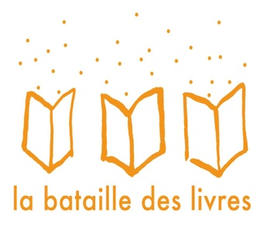
7, rue des Ecolos: On n'est pas nés pour obéir
A l'ombre du grand flamboyant
Ados animaux
Au temps de la cathédrale de Lausanne (Deviens le héros)
Bam-Bam Slam
Bobards et compagnie chez la famille Alonzi
C'était mieux après
Collision au CERN (Frissons suisses)
Et si on adoptait Léonard de Vinci
Extra
Julia et les oiseaux perdus
L’incroyable évasion de Marguerite Chèvrefeuille
La cité des squelettes
La jeune fille du lac Noir (Frissons suisses)
La maison étrange: Sus à la fin du monde!
Le team : défi compète
La traversée de Jim
Le club de la pluie et la maison qui chuchote
Le fabuleux voyage de Célestin Piquet
Le peuple des dragons

Les étoiles
Les tisseurs de rêves : Anouk et les liens invisibles
Métamorphoz
Moi, Pépito, chat heureux
Mon coeur dans la tempête
Projet Indigo
Qui dit mieux?
Simon, apprenti dragon
Vacances au chalet maudit

